关系图
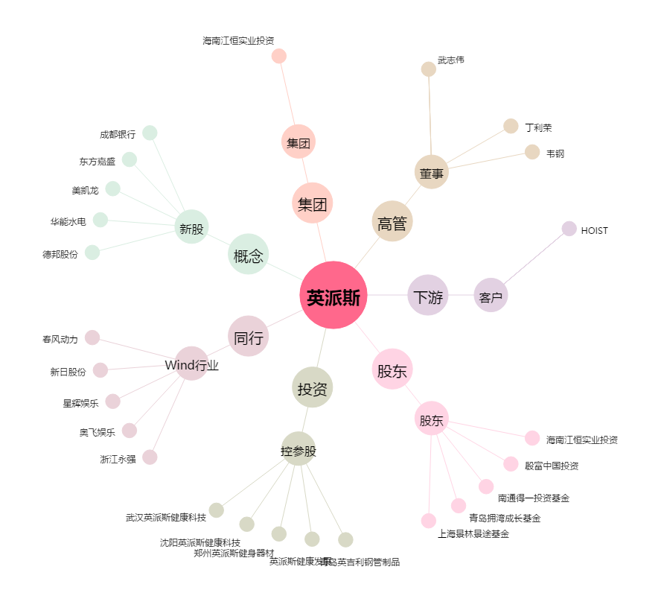
英派斯[002899.SZ] - 关系概览图

